关系图
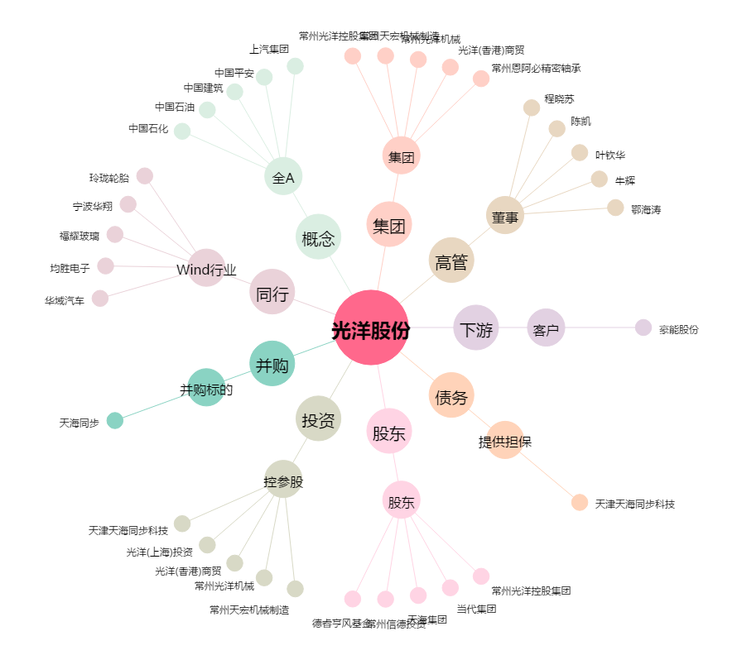
光洋股份[002708.SZ] - 关系概览图

